Casos de pruebas y evidencias
Id | Tipo | Nombre | Objetivo | Precondiciones | Datos de entrada | Nro | Paso | Resultado esperado | Resultado obtenido | Prioridad | Estado del CP
CP 1 | POSITIVO | Ingreso al sistema a través del botón LOGIN | Verificar que el botón de LOGIN se mantenga como tal y nose modifique a LOGOUT | Que el usuario haya sido creado previamente y que se haya verificado por email | Ingresar la siguiente dirección de email: usuariodeejemplo@gmail.com | 1 | Ingresar al sitio www.opencart.com | Verificar el botón de REGISTER aparece como LOGOUT cuando sigue aparececiendo la copión de login en pantralla y el usuario no fue verificado para ingresar al sistema | Botón LOGOUT | Media | FALLO
 |  |  |  |  |  | 2 | Presionar el botón de REGISTER
 |  |  |  |  |  | 3 | Ingresar el email del usuario
 |  |  |  |  |  | 4 | Comprobar el catchap correspondiente y presionar registrar
 |  |  |  |  |  | 5 | Verificar el botón de REGISTER aparece como LOGOUT cuando sigue aparececiendo la copión de login en pantralla y el usuario no fue verificado para ingresar al sistema
CP 2 | POSITIVO | Registro de nuevo método de pago | Que el sistema permita agregar hasta de 16 digitos en el campo de número de tarjeta de crédito. | Que se haya ingresado al sistema con el usuario y contraseña correspondiente. Contar con una tarjeta de crédito activa y habilitada para poder operar en internet. | Tarjeta de crédito nro. 4334 4777 7771 7777888, fecha de expiración 08/24 y codigo de seguridad 454 | 1 | Ingresar al sitio www.opencart.com | Que NO permita agregar hasta de 16 digitos en el campo de número de tarjeta de crédito. | No permite agresar más de 16 dígitos | Alta | PASO
 |  |  |  |  |  | 2 | Loguearse con usuario "sebadipy@hotmail.com" y contraseña "mardel2023"
 |  |  |  |  |  | 3 | Ir al menú, opción Account
 |  |  |  |  |  | 4 | Seleccionar Payment Methods
 |  |  |  |  |  | 5 | Seleccionar de la lista desplegable la opción Add Payment Methods, opción CREDIT CARD
 |  |  |  |  |  | 6 | Ingresar datos de la tarjeta con más digitos que los necesarios y presionar opción store CREDIT CARD
CP 3 | POSITIVO | Modificación del lenguaje en una orden de pedido | Que el usuario pueda modificar el lenguaje de la orden que se encuentra operando | Que el usuario haya sido creado previamente y que se haya verificado por email. Que la orden se haya gestionado correctamente y los productos se encuentren registrados en el pedido. Que exita la posibilidad de seleccionar otro lenguaje en el sistema. | Lenguaje: English | 1 | Ingresar al sitio https://demo.opencart.com/admin/ | Que aparezca en la lista desplegable más de un lenguaje | Un solo lenguaje disponible (English) que se visualiza como única opción en la orden de pedido. | Media | FALLO
 |  |  |  |  |  | 2 | Ingresar usuario y contraseña como "demo"
 |  |  |  |  |  | 3 | Seleccionar la opción DESIGN opción Languaje Editor.
 |  |  |  |  |  | 4 | Presionar opciòn ADD NEW

CP 4 | POSITIVO | Ordenar resultados de búsquedas | Que el producto buscado pueda visualizarse correctamente. | Que el usuario haya accedido al sitio web y que se encuentre logueado en el sistema. Que el producto exista en el sistema y pueda visualizarse correctamente. | Ordr by: Name y Order by: Rating | 1 | Ingresar al sitio www.opencart.com | Listado de productos que responda al orden seleccionado. | Muestra el mismo orden indistintamente del orden seleccionado. | Alta | FALLO
 |  |  |  |  |  | 2 | Seleccionar opción MarketPlace
 |  |  |  |  |  | 3 | Seleccionar la extensión ALL
 |  |  |  |  |  | 4 | Buscar cualquier opción disponible en el menú desplegable SORT BY

CP 5 | POSITIVO | Registro de nuevo cliente | Dar de alta un nuevo cliente en el sistema y si existe alún error en el registro que muestre una sugerencia | Que el cliente no haya sido creado previamente. | Nombre: Pedro | 1 | Ingresar al sitio https://demo.opencart.com/admin/ | Que exista algún mensaje que nos infique que debe existir al menos un número | Datos ingresados tipo texto sin número | Alta | FALLO
 |  |  |  |  | Apellido: Rodriguez | 2 | Ingresar usuario y contraseña como "demo"
 |  |  |  |  | Email: prodriguez2023@gmail.com | 3 | Seleccionar del menú principal Curtomers botón ADD NEW
 |  |  |  |  | Telefono: EEEEEEEEEEEEEEEEE | 4 | Ingresar los campos obligatorios y los no ogligatorios.
 |  |  |  |  |  | 5 | Ingresar el campo Telefóno
CP 6 | NEGATIVO | Registro de nuevo método de pago | Que el usuario pueda ingresar datos validos de la tarjeta de crédito | Que se haya ingresado al sistema con el usuario y contraseña correspondiente. Contar con una tarjeta de crédito actriva y habilitada para poder operar en internet. | Número de tarjeta de crédito: 2222 2222 2222 2222, Fecha de expiración: 08/24, Clave de seguridad 444, | 1 | Ingresar al sitio www.opencart.com | Que no aparezca mensaje de error cuando los datos son todos iguales | Emite mensaje de error al ingresar número de tarjeta que no coincide el usuario y contraseña con los regIstrados en el sistema. | Alta | FALLO
 |  |  |  |  |  | 2 | Loguearse con usuario "sebadipy@hotmail.com" y contraseña "mardel2023"
 |  |  |  |  |  | 3 | Ir al menú, opción Account
 |  |  |  |  |  | 4 | Seleccionar Payment Methods
 |  |  |  |  |  | 5 | Seleccionar de la lista desplegable la opción Add Payment Methods, opción CREDIT CARD
 |  |  |  |  |  | 6 | Ingresar datos de la tarjeta y presionar opción store CREDIT CARD
CP 7 | NEGATIVO | Ingreso al sistema con email de usuario. | Que el email y password existan registrados en el sistema | Que el cliente no haya sido creado previamente. | Email: prodriguez2023gmail.com | 1 | Ingresar al sitio www.opencart.com | Que aparezca un mensaje de error en el formato de email ingresado. | No coincide el email o el password ingresado con el que existe registrado en el sistema. | Alta | FALLO
 |  |  |  |  | Contraseña: 2377 | 2 | Seleccionar la opción LOGIN
 |  |  |  |  |  | 3 | Ingresar los datos de email y password correspondientes

CP 8 | NEGATIVO | Edición nombre de usuario de sistema | Que el nombre del usuario ingresado sea válido | Que el usuario exista en el sistema | Nombre de usuario: 9999999999999999999999999999999999999999 | 1 | Ingresar al sitio www.opencart.com | Que emita menaje de error cuando el dato excede los 32 caracteres | Mensaje: First Name must be between 1 and 32 characters! | Alta | PASO
 |  |  |  |  |  | 2 | Seleccionar la opción LOGIN
 |  |  |  |  |  | 3 | Loguearse con usuario "sebadipy@hotmail.com" y contraseña "mardel2023"
 |  |  |  |  |  | 4 | Seleccionar la opción ACCOUNT
 |  |  |  |  |  | 5 | Seleccionar la opción Account Details y modificar nombre de usuario
CP 9 | POSITIVO | Eliminar productos del carrito de compras | Que el usuario pueda eliminar productos y que objenga un mensaje de confirmación | Que el producto se encuentre previamente ingresado en el carrito de compras | Product Name: Reward Points: 600, Model: Product 16, Quantity: 1 | 1 | Ingresar al sitio https://demo.opencart.com/ | Que emita mensaje: confirmando que el producto se ha removido de la lista del carrito de compras | Mensaje: You have removed an item from your shopping cart! | Alta | PASO
 |  |  |  |  |  | 2 | Loguearse con usuario "sebadipy@hotmail.com" y contraseña "mardel2023"
 |  |  |  |  |  | 3 | Seleccionar el menú Shopping Cart
 |  |  |  |  |  |  | Seleccionar el botón de carrito de compras donde figura la cantidad y monto de los productos cargados
 |  |  |  |  |  | 4 | Seleccionar botón Remove
CP 10 | NEGATIVO | Búsqueda de productos | Que el usuario pueda buscar un producto en el Marketplace del sitio. | Que el producto exista en el marketplace | Aplicaciones moviles | 1 | Ingresar al sitio https://demo.opencart.com/ | Que no aparezca ningún resultado de búsqueda | Muestra ventana de error INTERNAL 500 | Alta | FALLO
 |  |  |  |  |  | 2 | Ingresar en la barra de búsqueda la palabra "sweter"
 |  |  |  |  |  | 3 | Presionar el botopn de la lupa.

Evidencias:

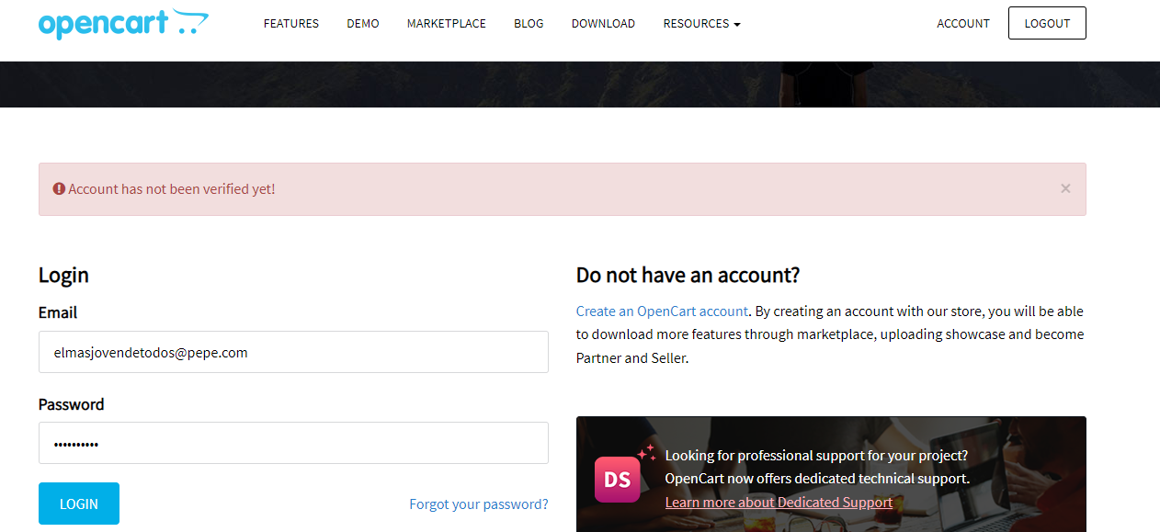
CP1

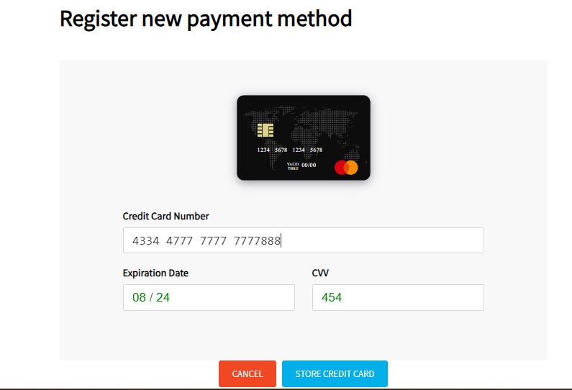
CP2

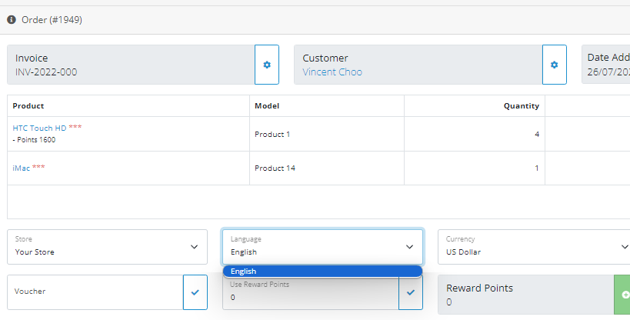
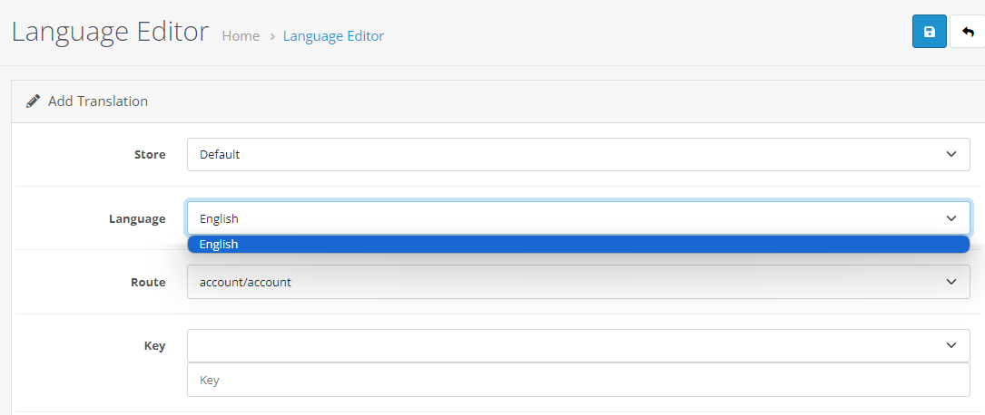
CP3

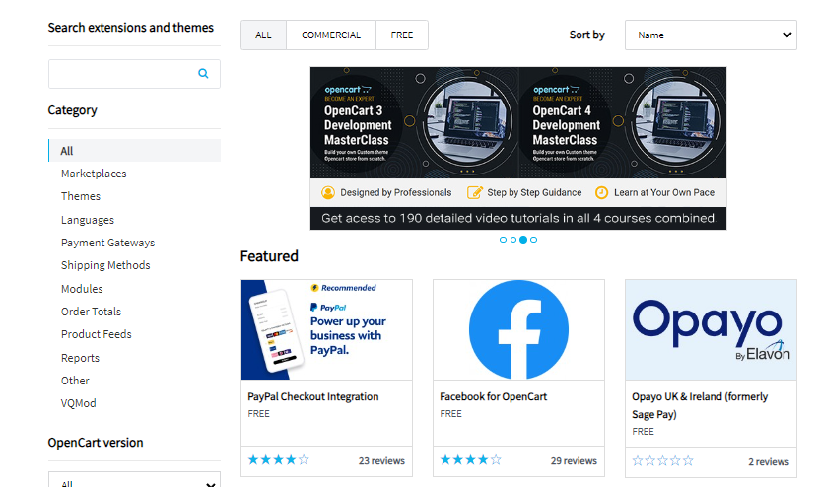
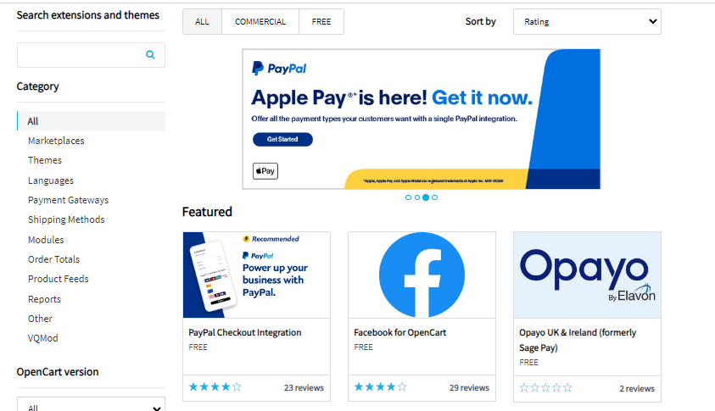
CP4

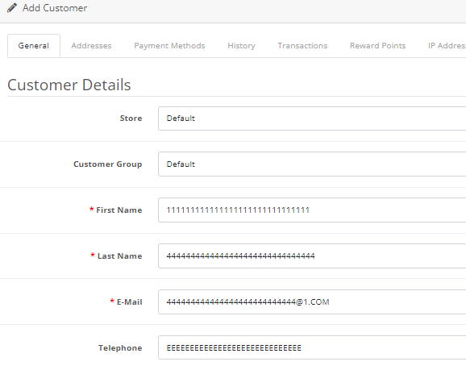
CP5

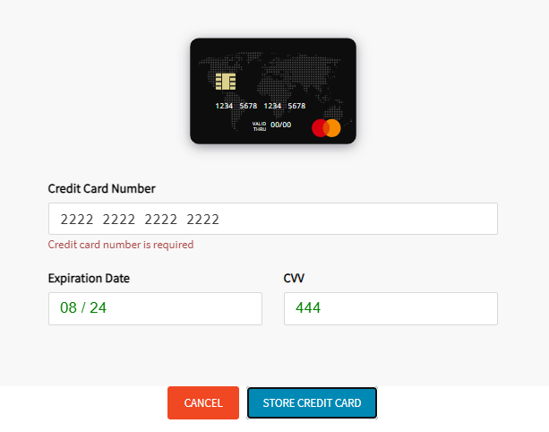
CP6

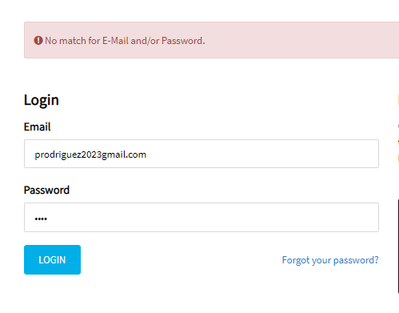
CP7

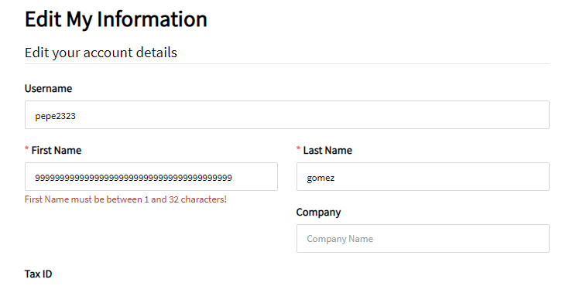
CP8

CP9

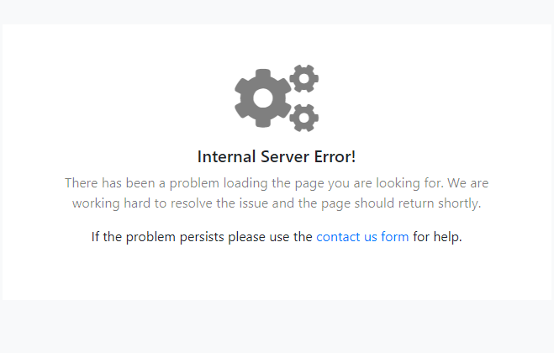
CP10

